経費明細表
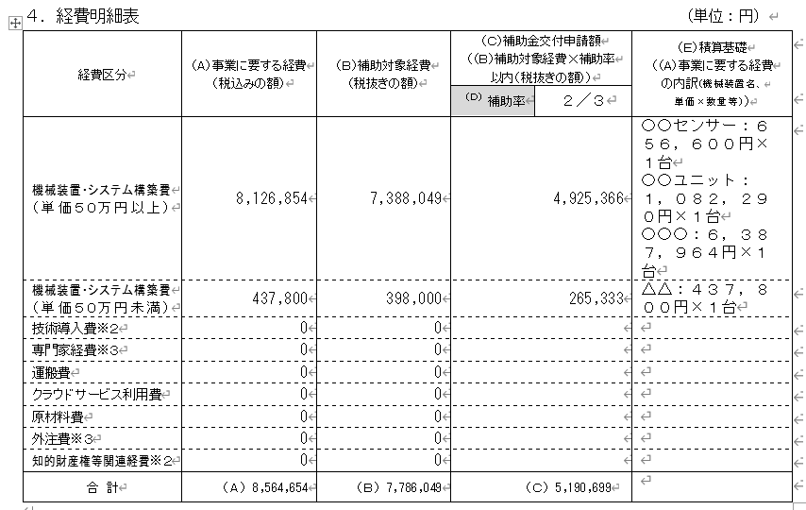
補助事業計画書（Wordファイル）のうち、この赤枠部分の数値を選択、コピーして左の太枠内に貼り付けてください。
受付番号 |  |  |  |  | 補助事業計画書（Wordファイル）
事業者名

経費明細表
経費区分 | （Ａ）事業に要する経費（税込みの額） | （Ｂ）補助対象経費 （税抜きの額） | （Ｃ）補助金交付申請額 （（Ｂ）補助対象経費×補助率以内（税抜きの額）） | （Ｅ）積算基礎 （（A）事業に要する経費の内訳（機械装置名、単価×数量等））
 |  |  | （Ｄ）補助率 １／２
機械装置・システム構築費（単価５０万円以上）
機械装置・システム構築費（単価５０万円未満）
技術導入費
専門家経費
運搬費
クラウドサービス利用費
原材料費
外注費
知的財産権等関連経費
合計 | 0 | 0 | 0

①（D）補助率2/3か補助率1/2のいずれかをプルダウンで選択してください。(黄色部分)
②補助事業計画書（Wordファイル）の経費明細表の金額（数値）のみ、コピー&貼り付けして作成してください。

